ROTEIRO PARA PREENCHIMENTO
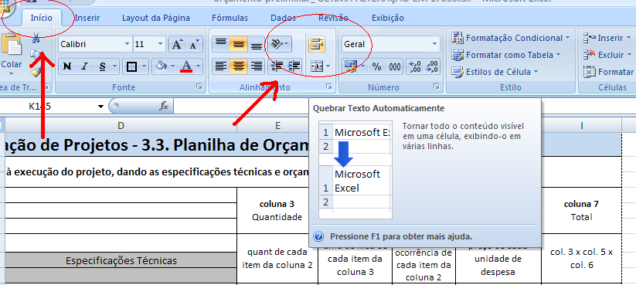
Roteiro para preenchimento da Planilha de Orçamento Preliminar. Leia com atenção e observe o modelo.

 |  |  | ir para Planilha Preencimento

 | Verificar / Analisar a planilha modelo

 | Coluna | Informação
 | A | Número de item e sub itens
 | B | Item
 | C | Detalhamento
 | D | Especificações Técnicas
 | E | Quantidade de vezes do item detalhamento
 | F | Especificação de unidade quantitativa ( dias/horas/mês/unidades/peças )
 | G | Quantidade de vezes que irão ocorrer os itens lançados na coluna E
 | H | Lançamento de valor unitário em reais descrito na coluna E
 | I | Valores total - não preencher ( cálculo automático)

 | No momento de imprimir a Planilha de Impressão atentar as margens , formato de papel ( A 4 ) e demais configurações

 | Caso alguma célula não suportar a quantidade de caracteres digitados, ela será automaticamente expandida na Planilha Preenchimento , porém devido as restriçoes de segurança na Planilha de Impressão esse procedimento deverá ser efetuado manualmente , para tal , basta selecionar a célula a expandir e na aba Inicio clicar em querbrar texto automaticamente , conforme figura abaixo:

